상품제안서
아이리버 귀걸이형 디스플레이 블루투스 이어폰 | 상품코드: S46856

 |  |  |  |  |  |  | 02-713-8555 | www.synergygift.co.kr
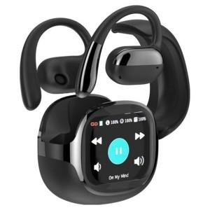 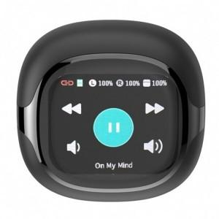 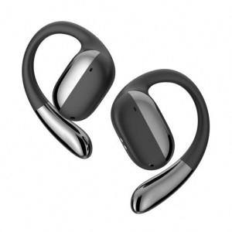

【상세/제작정보】

【인쇄/포장옵션】 | DTF필름전사 / 포장지포장

【공급단가】 | 수량 | 20~ | 50~ | 100~ | 300~ | 500~
*VAT별도 | 단가 | 25,400원 | 23,800원 | 23,200원 | 22,400원 | 22,000원

【상품 URL】 | https://www.synergygift.co.kr:443/src/goods_detail.php?gdno=46856

